关系图
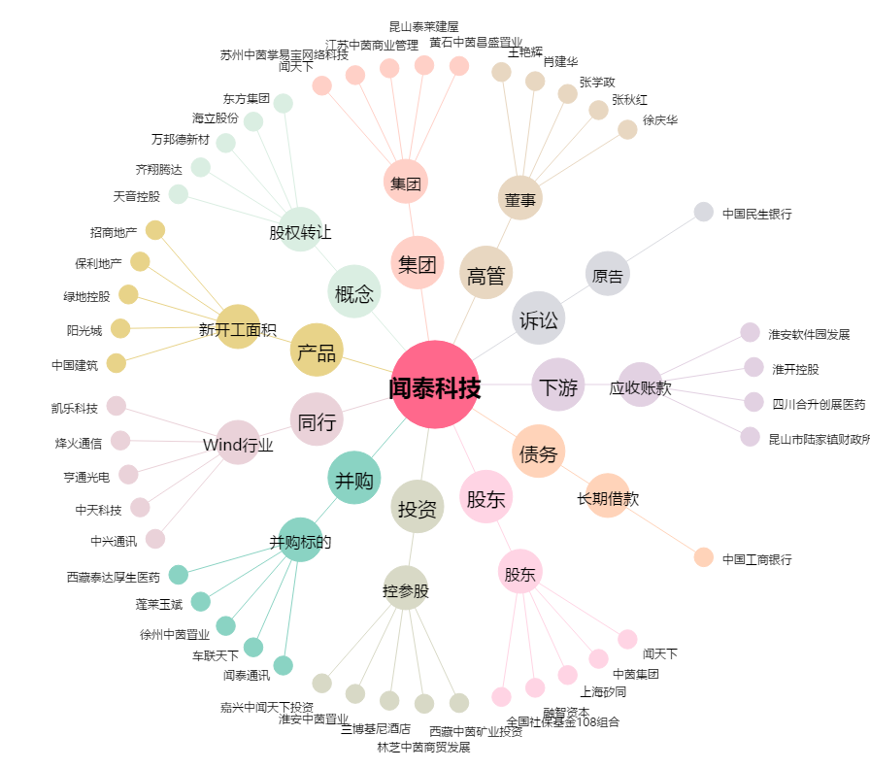
闻泰科技[600745.SH] - 关系概览图

